Додаток 1
 | Додаток 1. Запит комерційної пропозиції на закупівлю |  |  | Змінювати форму запиту, додавати або видаляти стовбці чи рядки не можна.
 | Навантажувач клемперний |  |  | Поля для заповнення промарковано кольором.
 | Назва компанії
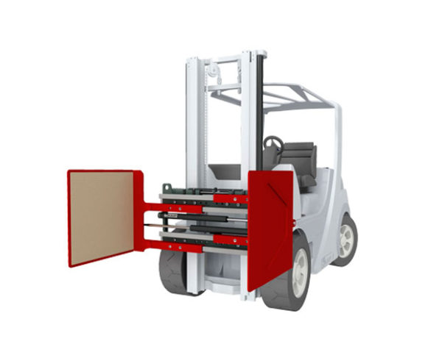
 | Досвід роботи за напрямом предмету закупівлі, років
 | ПІБ керівника
 | Телефон керівника
 | Юридична адреса
 | Фактична адреса
 | Телефон компанії
 | Контактна особа
 | Телефон контактної особи
 | Електронна адреса контактної особи
 | Офіційний сайт компанії Учасника (за наявності)
 | Платник ПДВ- так, ні
 | Код ЄДРПОУ
 | Вказати основних клієнтів за напрямком даної закупівлі
 | Технічні характеристики навантажувача:
 | Тип приводу: електричний. Підтвердити
 | Вантажопідйомність: не менше 1550-1600 кг. Зазначити
 | Габаритна висота: не менше 2100 мм. Зазначити
 | Тип щогли: 3-х секційна з вільним ходом. Підтвердити
 | Висота щогли в складеному стані: не менше 2100 мм. Зазначити
 | Висота підйому: не менше 4310 мм
 | Технічні характеристики бокового захвату (клемперу):
 | Вантажопідйомність: не менше 800 кг. Зазначити
 | Висота лап: не менше 1200 мм. Зазначити
 | Ширина лап: не менше 700 мм. Зазначити
 | Внутрішнє покриття: гума з антиковзаючою поверхнею. Підтвердити
 | Замовник розглядає таких виробників: STILL або CATerpillar. Зазначити виробника, марку та модель навантажувача клемперного з боковим захватом
 | Строк поставки: не більше 30 календарних днів від дати замовлення Замовником. Підтвердити
 | Адреса доставки: Київська обл., с. Білогородка, вул. Компресорна, 3; логістичний комплекс АМТЕЛ. Підтвердити
 | Гарантійний термін: не менше 12 місяців. Зазначити
 | Підтвердити надання гарантійного та післягарантійного супроводу
 | Умови оплати: безготівкова оплата по факту поставки виконується протягом 5 банківських днів після надання Підрядником всіх бухгалтерських документів (видаткова накладна, зареєстрована податкова накладна). Можлива часткова передоплата але не більше 20%. Підтвердити та/або зазначити умови передоплати
 | Тендерна пропозиція має включати вартість транспортних витрат. Підтвердити
 | Тендерна пропозиція має бути зафіксована в гривнях до повного виконання зобов'язань по Договору. Підтвердити
№ | Найменування | Кількість | Ціна, грн. з ПДВ
1 | Навантажувач клемперний з боковим захватом | 1
 |  | Всього сума закупівлі, грн. з ПДВ: | -

